コンベアー管理 (メッシュオーブン成型機)
 | 20 年 月 日 |  |  |  |  |  |  |  |  |  |  | 最終確認者 |  | 品管 |  |  | 責任者
 | メッシュオーブン成型機 コンベア確認表

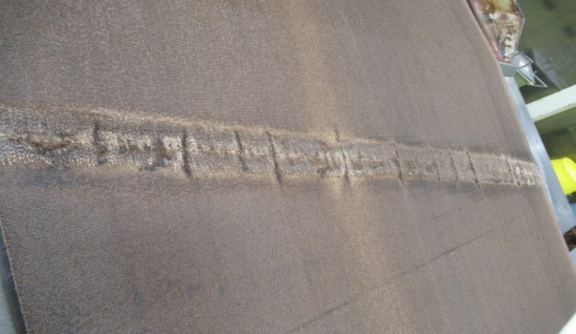

 |  |  |  |  |  |  |  |  |  | ※コンベア点検基準表確認後、記入する事
 |  | メッシュオーブン |  |  |  |  | ⑪ | ⑩
 |  |  |  |  |  |  |  | ⑨
縫合部分を必ず確認し、糸が飛び出している場合は、バーナーで焼く事。
同時に責任者へ報告する事
 |  |  |  |  |  |  | ⑫
 |  | ビスケット冷却コンベアー |  |  |  |  |  | ⑦⑧ | ⑪

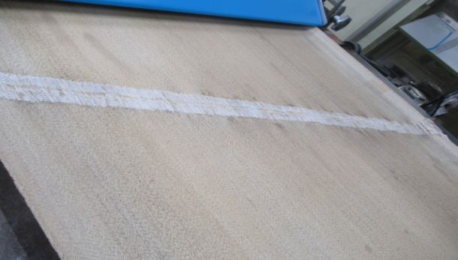

 |  |  |  |  |  |  |  | ⑥
 |  |  |  |  |  |  |  | ⑤
 |  |  |  |  |  | ⑭ |  | ④
 |  |  |  |  |  |  |  |  | ⑥
 |  |  |  |  |  |  |  | ③
 |  |  |  |  |  |  | ⑬
 |  |  |  |  |  |  |  | ②
 |  |  |  |  |  | ⑮ |  | ①

記録方法 |  |  |  |  |  |  |  |  |  |  |  | 記入方法
※異常発見時は早急にライン責任者・品管に報告し、記録する事。 |  |  |  |  |  |  |  |  |  |  |  | 糸だけ切除 |  |  | △
※報告を受けたライン責任者は、基準に沿って処置する。 |  |  |  |  |  |  |  |  |  |  |  | 部分切除 |  |  | ◇
※担当者は名前に○、それ以外の人は名前を記入する。 |  |  |  |  |  |  |  |  |  |  |  | 熱処理 |  |  | ●
※生産前、作業終了清掃時、生産後にチェックを行なってください。 |  |  |  |  |  |  |  |  |  |  |  | 交換 |  |  | ×
 |  |  |  |  |  |  |  |  |  |  |  | 問題なければ |  |  | ○
品名

時間 |  |  | ： | ： | ： |  |  | ： |  |  | ： | ： |  |  |  | ：

 |  |  | 生産開始前（朝） | 作業終了清掃時 中間確認 | 作業終了清掃時 中間確認 |  |  | 作業終了清掃時 中間確認 |  |  | 作業終了清掃時 中間確認 | 作業終了清掃時 中間確認 |  |  |  | 本日生産終了後

名前 コンベア№ |  |  | 水野・菓子田・島田 風間・吉野・フーン | 水野・菓子田・島田 風間・吉野・フーン | 水野・菓子田・島田 風間・吉野・フーン |  |  | 水野・菓子田・島田 風間・吉野・フーン |  |  | 水野・菓子田・島田 風間・吉野・フーン | 水野・菓子田・島田 風間・吉野・フーン |  |  |  | 水野・菓子田・島田 風間・吉野・フーン

1 ラミネーター後コンベア

2 No.1ローラーコンベア

3 No.2ローラーコンベア

4 No.3ローラーコンベア

5 リラックスコンベア

6 キャンバス

7 スクラップ分離コンベア

8 手屑コンベア

9 キャンバス後コンベア

10 カーブコンベア

11 パンニングコンベア

12 戻り生地コンベア

13 傾斜コンベア

14 シュレッターコンベア

15 ラミネーター上コンベア

異音確認

動作確認 （ノッキング）

管理者 確認

逸脱事項
改善事項
備考
交換コンベア |  |  |  |  |  |  |  |  |  |  |  |  | 2023/01/18 品質管理改訂
交換日 |  |  |  |  |  |  |  |  |  |  |  |  | 2024/07/10 品質管理改訂

